М-10-2, А-10-3
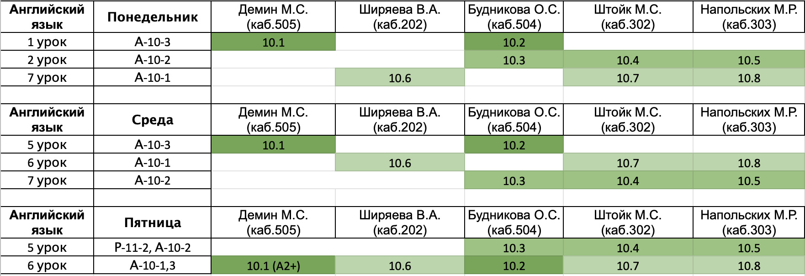
Понедельник |  |  |  |  | Горбунова Анастасия Юрьевна
 | Предмет | Группа | Учитель | Кабинет | Горячев Артемий Игоревич
1 | Английский | А-10-3 | см.таблицу после субботы |  | Грачев Дмитрий Александрович
2 | ОБЖ | А-10-3 | Кручинина | 404 | Катков Сергей Cергеевич
3 | Геометрия | И-10-2 | Козодой | 201 | Пиняев Кирилл Алексеевич
4 | Геометрия | И-10-2 | Козодой | 201 | Пулявин Павел Петрович
5 | физика | И-10-2 | Щербина | 308 | Сизарев Игорь Сергеевич
6 | физика | И-10-2 | Щербина | 308 | Тищенко Владислав Игоревич
7 | русский | А-10-3 | Перхулова | 205
8
9

Среда
 | Предмет | Группа | Учитель | Кабинет
1 | Информатика | И-10-2 | Афонин/Якименко | 502/402
2 | Информатика | И-10-2 | Афонин/Якименко | 502/402
3 | физика | И-10-2 | Щербина | 308
4 | физика | И-10-2 | Щербина | 308
5 | Английский | А-10-3 | см.таблицу после субботы
6 | физ-ра |  |  | спорт.зал
7 | русский | А-10-3 | Перхулова | 305
8 | алгебра | И-10-2 | Щербина | 201
9 | алгебра | И-10-2 | Щербина | 201

Четверг
 | Предмет | Группа | Учитель | Кабинет
1 | Информатика | И-10-2 | Афонин/Якименко | 502/401
2 | Информатика | И-10-2 | Афонин/Якименко | 502/401
3 | Геометрия | И-10-2 | Козодой | 405
4 | Геометрия | И-10-2 | Козодой | 405
5 | алгебра | И-10-2 | Щербина | 404
6 | алгебра | И-10-2 | Щербина | 404
7 | алгебра | И-10-2 | Щербина/Булатова | 204/205
8 | алгебра | И-10-2 | Щербина/Булатова | 204/205
9

Пятница
 | Предмет | Группа | Учитель | Кабинет
1 | Лит-ра | И-10-2 | Зенкина | 204
2 | Лит-ра | И-10-2 | Зенкина | 204
3 | История | И-10-2 | Мусихин | 203
4 | История | И-10-2 | Мусихин | 203
5 | ОКНО
6 | Английский | А-10-1,3 | см.таблицу после субботы
7 | МХК | И-10-2 | Хамидова | 405
8 | физ-ра
9

Суббота
 | Предмет | Группа | Учитель | Кабинет
1 | химия | И-10-2 | Поболелова | 208
2 | география | И-10-2 |  | 305
3 | обществознание | И-10-2 | Казаков | 307
4 | география | И-10-2 |  | 305
5 | физика | И-10-2 | Щербина | 308
6 | физика | И-10-2 | Щербина | 308
7 | ОКНО
8 | Биология | А-10-3 | Смолянова | 407
9

